IO関連図
IO関連図
システム名 | サブシステム名 | 機能名 | 作成会社 | 担当者
勤怠管理システム | 基本情報管理 | ログイン（画面）/社員情報一覧（画面）/基本情報登録（画面） | 株式会社トップクラウド | 張

ログイン
勤怠情報詳細
勤怠情報一覧
勤怠情報登録
勤怠情報マスタ
メニュー
 |  |  |  |  |  | 桁制限 | 形式 | 型 | 主キー
 |  |  |  |  | ID | 20 |  | VARCHAR | 〇
 |  |  |  |  | 入社年月日 | 8 | YYYY/MM/DD | DATE
 |  |  |  |  | 氏名 | 20 |  | VARCHAR
 |  |  |  |  | 性別 | 3 | 男/女/不明 | VARCHAR
 |  |  |  |  | 所属 | 20 |  | VARCHAR
 |  |  |  |  | 生年月日 | 8 | YYYY/MM/DD | DATE
 |  |  |  |  | パスワード | 20 |  | VARCHAR
 |  |  |  |  | 年齢 | 2 |  | INT

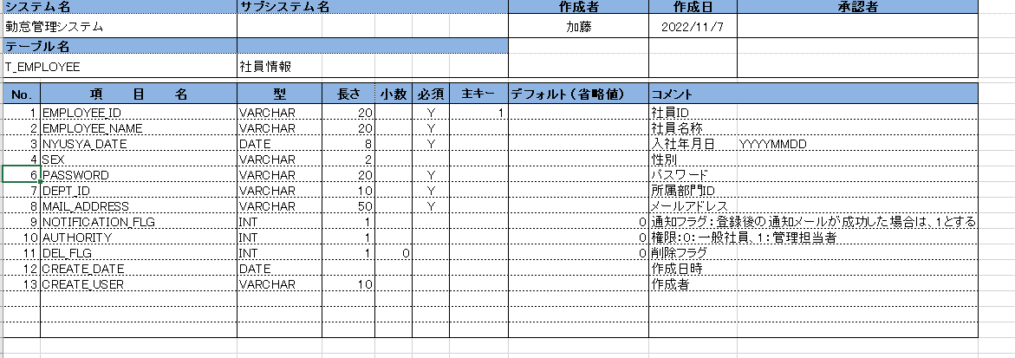

備考

画面レイアウト（ログイン）
画面レイアウト
システム名 | サブシステム名 | 機能名 | 作成会社 | 担当者
勤怠管理システム | 基本情報管理 | ログイン（画面）/社員情報一覧（画面）/基本情報登録（画面） | 株式会社トップクラウド | 顧

 |  |  |  |  | 1 | 社員ID、英数20桁まで
 |  |  |  |  | 2 | パスワード、英数8桁以上

 |  |  |  |  | 3 | チェックすると社員情報一覧へ遷移
 |  |  |  |  |  | ※チェックしなければ勤怠情報詳細へ遷移
 |  |  |  |  | 4 | ログイン
 |  |  |  |  |  | 社員IDとパスワードにより、社員マスタを照合してから、ログインとする
 | 社員ID |  |  |  |  | エラー処理：
 |  |  |  |  | ① | 社員IDチェックを実施し、存在しない場合は、以下のメッセージを表示
ログイン
 | パスワード |  |  |  |  |  | 社員IDは存在しません
 |  |  |  |  | ② | パスワードが間違いの場合は、以下のメッセージを表示
 |  |  |  |  |  |  | パスワードが間違っています。再度入力をしてください。
パスワードが間違っています。再度入力しなおしてください。
 |  |  |  |  | ③ | 空欄の場合は、以下のメッセージを表示
 |  |  |  |  |  |  | 社員IDとパスワードを入力をしてください

画面レイアウト（勤怠情報一覧）
画面レイアウト
システム名 |  | サブシステム名 |  |  |  | 機能名 | 作成会社 |  | 担当者
勤怠管理システム |  | 勤怠情報・一覧/登録 |  |  |  | 勤怠情報一覧/勤怠情報登録/勤怠情報詳細 | 株式会社トップクラウド |  | 崔
戻る
 |  |  |  |  |  |  |  | ログアウト |  | 選択内容 | ：
 | 勤怠情報システム |  |  |  |  |  |  |  |  | 1 | 年度 | ドロップダウンボックス
 |  |  |  |  |  |  |  |  |  |  | 年度を選択し、一年間の12ヶ月内容を表示

 | 社員ID | 〇〇 |  |  |  |  |  |  |  | 2 | 月 | 月をクリックするとその月の勤怠情報詳細へ遷移
 | 氏名 | 〇〇
 | 所属部門 | 〇〇 |  |  |  |  |  |  |  | 表示内容 | ：
 |  |  |  |  |  |  |  |  |  |  | 社員ID | ログイン画面から取得
 | 年度 | <YYYY> ▽ |  |  |  |  |  |  |  |  | 氏名 | データベースから取得
 |  |  |  |  |  |  |  |  |  |  | 所属部門 | データベースから取得
 | 月 | 営業日数 | 出勤日数 | 欠勤日数 | 実働時間 | 残業時間 |  |  |  |  | 営業日数 | 日数
 | 1 | 23日 | 23日 | 0日 | 184H | 30H |  |  |  |  | 出勤日数 | 日数
 |  |  |  |  |  |  |  |  |  |  | 欠勤日数 | 日数
 |  |  |  |  |  |  |  |  |  |  | 実働時間 | H
 |  |  |  |  |  |  |  |  |  |  | 残業時間 | H

 |  |  |  |  |  |  |  |  |  | ボダン： | ログアウト(ログイン画面に戻る)
 |  |  |  |  |  |  |  |  |  |  | ログイン画面(社員IDとパスワードの欄にnullを変更する)
 |  |  |  |  |  |  |  |  |  |  | 各月のリンク（勤怠情報詳細へ移動する）
 |  |  |  |  |  |  |  |  |  |  | 戻る（前の画面に戻る）

画面レイアウト（勤怠情報詳細）
 |  | 画面レイアウト
システム名 | サブシステム名 | 機能名 |  |  | 制作会社 |  | 担当者
勤怠管理システム | 勤怠情報・一覧/登録 | 勤怠情報一覧/勤怠情報登録/勤怠情報詳細 |  |  | 株式会社トップクラウド |  | 加藤 |  |  | 社員ID：ログイン共通情報から取得
ログアウト
 |  |  |  |  |  |  |  |  |  | 氏名：データベースから取得（新規社員は後で更新可能）
勤怠情報詳細 |  |  |  |  |  |  |  |  |  | 所属部門：データベースから取得（新規社員は後で更新可能）

 |  |  |  |  |  |  |  |  |  | 日付：YYYY/MM/DD（曜日）で表示
 |  |  |  |  |  |  |  |  |  | 作業開始時間：HＨ：MＭで表示
社員ID | ○○ |  |  |  |  |  |  |  |  | 作業終了時間：HＨ：MＭで表示
氏名 | ○○ |  |  |  |  |  |  |  |  | 休憩時間：休憩時間を表示
作成
戻る
所属部門 | ○○ |  |  |  |  |  |  |  |  | 実働時間：作業時間-休憩時間
 |  |  |  |  |  |  |  |  |  | 残業時間：残業時間を表示
 |  |  |  |  |  |  |  |  |  | 勤務状態：勤務状態を表示
選択 | 日付 | 作業開始時間 | 作業終了時間 | 休憩時間 | 実働時間 | 残業時間 | 勤務状態 | 作業内容 | 編集 | 作業内容：作業内容を表示
編集
☑ | YYYY/MM/DD(曜日) | Ｈ：Ｍ：Ｓ | Ｈ：Ｍ：Ｓ

 |  |  |  |  |  |  |  |  |  | ボタン

 |  |  |  |  |  |  |  |  |  | ログアウト：ログイン画面に戻る
 |  |  |  |  |  |  |  |  |  | 作成：勤怠情報登録へ移動
 |  |  |  |  |  |  |  |  |  | 削除：選択した情報を削除、ダイアログメッセージで削除の確認を行う
 |  |  |  |  |  |  |  |  |  | 編集：勤怠情報登録へ移動

 |  |  |  |  |  |  |  |  |  | 戻るボタン：勤怠情報一覧画面に入る

削除

画面レイアウト（勤怠情報登録）
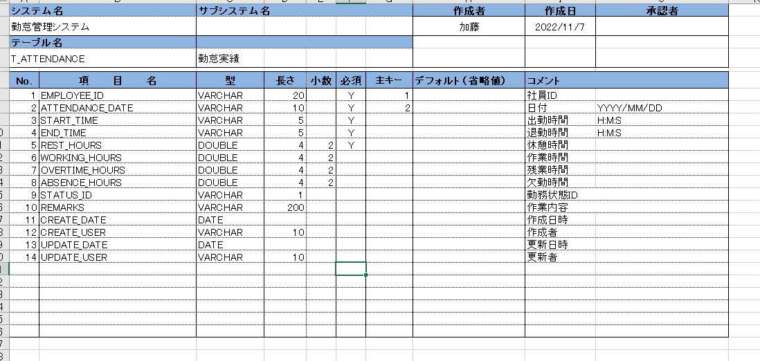
画面レイアウト
システム名 |  | サブシステム名 | 機能名 | 作成会社 | 担当者
勤怠管理システム |  | 勤怠情報・一覧/登録 | 勤怠情報一覧/勤怠情報登録/勤怠情報詳細 | 株式会社トップクラウド | 陳文・陳園園 | 表示内容：
 |  |  |  |  |  | ※1 | 社員ID（データベースから参照）
 |  |  |  |  |  | ※2 | 氏名（データベースから参照）
社員ID | ○○ |  |  |  |  | ※3 | 所属部門（データベースから参照）
氏名 | ○○ |  |  |  |  | ※4 | 日付（ドロップダウンボックスを追加）
所属部門 | ○○ |  |  |  |  | 5 | 状態（選択入力）（1出勤、２有給、３特別休暇、４欠勤、５そのほか）（セレクトボックスを用意）

日付 |  |  |  |  |  | 手動（入力）：
 |  |  |  |  |  | 1 | 作業開始時間（修正ボタンから手動入力）（ドロップダウンボックスを追加） |  | HH：ＭM
作業開始時間 |  |  |  |  |  | 2 | 作業終了時間（修正ボタンから手動入力）（ドロップダウンボックスを追加） |  | HH：ＭM
 |  |  |  |  |  | 3 | 休憩時間（修正ボタンから手動入力）（ドロップダウンボックスを追加） |  | HH：ＭM
作業終了時間 |  |  |  |  |  | 4 | 作業内容：手動入力（100桁まで/null可能）（ドロップダウンボックスを追加）

休憩時間 |  |  |  |  |  | ボタン：
 |  |  |  |  |  | 1 | 登録ボタン（更新ボタン）：
状態 |  |  |  |  |  |  | ①関連チェック
 |  |  |  |  |  |  | ・作業開始時間 ＞ 作業終了時間
作業内容 |  |  |  |  |  |  | エラー「作業開始時間は作業終了時間を超過しました。」を出力する。
 |  |  |  |  |  |  | ・作業終了時間 ー 作業開始時間 ＜ 休憩時間

 |  |  |  |  |  |  | ②関連チェックでエラーなしの場合
 |  |  |  |  |  |  | 入力した内容をDB「勤怠実績情報」を登録
 |  |  |  |  |  | ※ | （更新ボタンと（勤怠情報詳細）編集ボタンはペア）

登録/更新
戻る
 |  |  |  |  |  | 2 | 戻るボタン： | 勤怠情報詳細を戻る

書式文字
画面レイアウトで使用される書式文字の説明

666666.66
数値型
記号 | 種別 | 意味 | 表記 | 入力値 | 表示/結果
6 | 表示 | 数値を表示する桁であることを表す。 値がない場合は右詰でゼロサプライして表示する。 |  | 1234 | 001234.00
999999
9 | 入力 | 数値を入力する桁であることを表す。 入力時は指定された桁数をすべて満たす必要がある。 |  | 1234 | 入力エラー （6桁すべて要入力）
ZZ,ZZZ,ZZ6.6ZZ
Z | 表示 | 6とともに用い、ゼロサプレスされる桁であることを表す。 |  | 1234.500 | 1,234.5
ZZZZZZZZ9.ZZ
 | 入力 | 9とともに用い、任意入力可能な桁であることを表す。 |  | 1234 | 入力OK

OOOOOOOO
文字型
記号 | 種別 | 意味 | 表記 | 入力値 | 表示/結果
O | 表示 | 文字を表示可能な桁であることを表す。個数が最大文字数を表す。 数値の場合とは異なり、値のない部分は表示しない。 |  | ABCDEF | ABCDEF
BBBBBBBB
B | 入力 | 文字を入力可能な桁であることを表す。個数が最大文字数を表す。 数値の場合とは異なり、値のない部分は表示しない。 |  | ABCDEF | 入力OK

YYYY/MM/DD
日付・時刻型
記号 | 種別 | 意味 | 表記 | 入力値 | 表示/結果
Y, M. D | 日付 | 日付を表示あるいは入力することを表す。 入力/出力の区別は項目説明書に記述される。 |  | 2005年 2月15日 | 2005/02/15
HH:MM:SS
H, M, S | 時刻 | （24時制の）時刻を表示あるいは入力することを表す。 入力/出力の区別は項目説明書に記述される。 |  | 19時4分 35秒 | 19:04:35
HH:MM:SS AM/PM
AM/PM | 時刻 | （12時制の）時刻を表示あるいは入力することを表す。 入力/出力の区別は項目説明書に記述される。 |  | 19時4分 35秒 | 19:04:35

その他ルール
半角/全角の区別は画面レイアウトで使用されている文字に依存する。

画面遷移図
ログアウト
社員情報一覧のリンク
追加
社員情報一覧
基本情報登録
登録
メッセージ通知
戻る
戻る
ログイン
登録
ログイン
メニュー

編集
勤怠情報一覧のリンク
勤怠情報一覧
各月のリンク
勤怠情報詳細
作成
戻る
勤怠情報登録
ログアウト
戻る
戻る
登録/更新
ログアウト

